Hoja1
 | Metodo Newthon Raphson |  | p_0 | -3

 | Ejemplo 1 | f(x) = x^3 + 2x^2 + 10x - 20 | n | Pn-1 | f(Pn-1) | f ' (Pn-1) | Pn | f(Pn) | E | Validacion 1 | Validacion 2
 |  | f ' = 3 x^2 + 4x + 10 | 1 | -3.00000000 | -59.00000000 | 25.00000000 | -0.64000000 | -25.84294400 | 0.00010000 | fracaso | fracaso | 3.6875
Graficar |  |  | 2 | -0.64000000 | -25.84294400 | 8.66880000 | 2.34114433 | 27.20506785 | 0.00010000 | fracaso | fracaso | 1.2733705867
 | x | f(x) | 3 | 2.34114433 | 27.20506785 | 35.80744771 | 1.58138430 | 4.77008388 | 0.00010000 | fracaso | fracaso | 0.48043985324
 | -5.000000 | -145.000000 | 4 | 1.58138430 | 4.77008388 | 23.82786605 | 1.38119499 | 0.26225429 | 0.00010000 | fracaso | fracaso | 0.14493920353
 | -4.600000 | -121.016000 | 5 | 1.38119499 | 0.26225429 | 21.24787880 | 1.36885238 | 0.00093403 | 0.00010000 | fracaso | fracaso | 0.0090167578945
 | -4.200000 | -100.808000 | 6 | 1.36885238 | 0.00093403 | 21.09668006 | 1.36880811 | 0.00000001 | 0.00010000 | exito | exito | 0.0000323
 | -3.800000 | -83.992000 | 7 | 1.36880811 | 0.00000001 | 21.09613935 | 1.36880811 | 0.00000000 | 0.00010000 | exito | exito | 0.0000000
 | -3.400000 | -70.184000
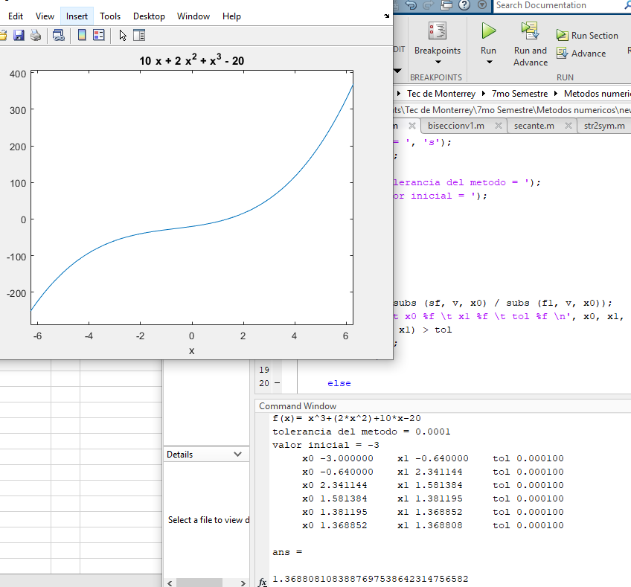
 | -3.000000 | -59.000000
 | -2.600000 | -50.056000
 | -2.200000 | -42.968000
 | -1.800000 | -37.352000
 | -1.400000 | -32.824000
 | -1.000000 | -29.000000
 | -0.600000 | -25.496000
 | -0.200000 | -21.928000
 | 0.200000 | -17.912000
 | 0.600000 | -13.064000
 | 1.000000 | -7.000000
raiz | 1.368808 | 0.000000
 | 1.768808 | 9.479484
 | 2.168808 | 21.297023
 | 2.568808 | 35.836618
 | 2.968808 | 53.482269
 | 3.368808 | 74.617976
 | 3.768808 | 99.627739
 | 4.168808 | 128.895557
 | 4.568808 | 162.805431
 | 4.968808 | 201.741361
 | 5.368808 | 246.087347
 | 5.768808 | 296.227388
 | 6.168808 | 352.545485
 | 6.568808 | 415.425638

Hoja2
 | Metodo Newthon Raphson |  | p_0 | -3

 | Ejemplo 1 | f(x) = x^4 + 3x^3 - 2 | n | Pn-1 | f(Pn-1) | f ' (Pn-1) | Pn | f(Pn) | E | Validacion 1 | Validacion 2
 |  | f ' = 4x^3 + 9x^2 | 1 | -3.00000000 | -2.00000000 | -27.00000000 | -3.07407407 | 0.15183623 | 0.00010000 | fracaso | fracaso | 0.02409639
Graficar |  |  | 2 | -3.07407407 | 0.15183623 | -31.14977392 | -3.06919968 | 0.00068874 | 0.00010000 | fracaso | fracaso | 0.00158816
 | x | f(x) | 3 | -3.06919968 | 0.00068874 | -30.86740035 | -3.06917737 | 0.00000001 | 0.00010000 | exito | exito | 0.00000727
 | -5.000000 | 248.000000 | 4 | -3.06917737 | 0.00000001 | -30.86611082 | -3.06917737 | 0.00000000 | 0.00010000 | exito | exito | 0.00000000
 | -4.800000 | 197.065600 | 5 | -3.06917737 | 0.00000000 | -30.86611079 | -3.06917737 | 0.00000000 | 0.00010000 | exito | exito | 0
 | -4.600000 | 153.737600 | 6 | -3.06917737 | 0.00000000 | -30.86611079 | -3.06917737 | 0.00000000 | 0.00010000 | exito | exito | -
 | -4.400000 | 117.257600 | 7 | -3.06917737 | 0.00000000 | -30.86611079 | -3.06917737 | 0.00000000 | 0.00010000 | exito | exito | -
 | -4.200000 | 86.905600
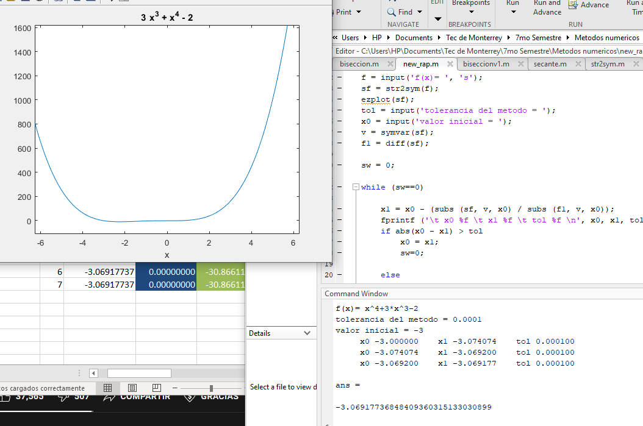
 | -4.000000 | 62.000000
 | -3.800000 | 41.897600
 | -3.600000 | 25.993600
 | -3.400000 | 13.721600
raiz | -3.069177 | 0.000000
 | -2.869177 | -5.089976
 | -2.879385 | -4.879385
 | -2.679385 | -8.167214
 | -2.479385 | -9.935029
 | -2.279385 | -10.534073
 | -2.079385 | -10.277188
 | -1.879385 | -9.438815
 | -1.679385 | -8.254998
 | -1.479385 | -6.923376
 | -1.279385 | -5.603194
 | -1.079385 | -4.415292
 | -0.879385 | -3.442113
 | -0.679385 | -2.727698
 | -0.479385 | -2.277690
 | -0.279385 | -2.059330
 | -0.079385 | -2.001461
 | 0.120615 | -1.994524
 | 0.320615 | -1.890562
 | 0.520615 | -1.503216
 | 0.720615 | -0.607728

Hoja3
 | Metodo Newthon Raphson |  | p_0 | -3

 | Ejemplo 1 | f(x) = x^3 - 2x -5 | n | Pn-1 | f(Pn-1) | f ' (Pn-1) | Pn | f(Pn) | E | Validacion 1 | Validacion 2
 |  | f ' = 3x^2 - 2 | 1 | -3.00000000 | -26.00000000 | 25.00000000 | -1.96000000 | -8.60953600 | 0.00010000 | fracaso | fracaso | 0.53061224
Graficar |  |  | 2 | -1.96000000 | -8.60953600 | 9.52480000 | -1.05609273 | -4.06570840 | 0.00010000 | fracaso | fracaso | 0.85589764
 | x | f(x) | 3 | -1.05609273 | -4.06570840 | 1.34599554 | 1.96450302 | -1.34745435 | 0.00010000 | fracaso | fracaso | 1.53758773
 | -5.000000 | -120.000000 | 4 | 1.96450302 | -1.34745435 | 9.57781631 | 2.10518794 | 0.11943026 | 0.00010000 | fracaso | fracaso | 0.06682773
 | -4.600000 | -93.136000 | 5 | 2.10518794 | 0.11943026 | 11.29544878 | 2.09461463 | 0.00070487 | 0.00010000 | fracaso | fracaso | 0.005047853664
 | -4.200000 | -70.688000 | 6 | 2.09461463 | 0.00070487 | 11.16223136 | 2.09455148 | 0.00000003 | 0.00010000 | exito | exito | 0.0000301
 | -3.800000 | -52.272000 | 7 | 2.09455148 | 0.00000003 | 11.16143775 | 2.09455148 | 0.00000000 | 0.00010000 | exito | exito | 0.0000000
 | -3.400000 | -37.504000
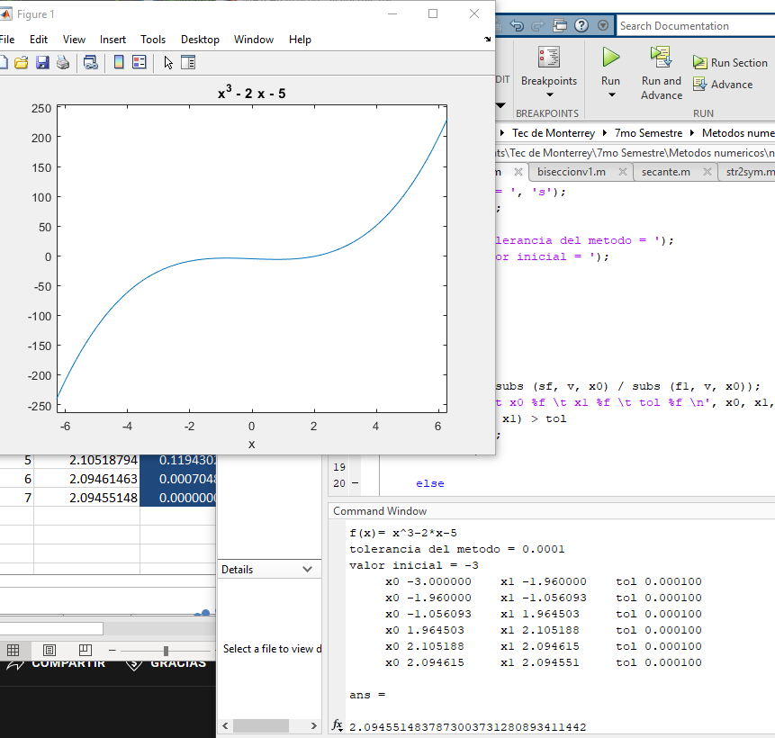
 | -3.000000 | -26.000000
 | -2.600000 | -17.376000
 | -2.200000 | -11.248000
 | -1.800000 | -7.232000
 | -1.400000 | -4.944000
 | -1.000000 | -4.000000
 | -0.600000 | -4.016000
 | -0.400000 | -4.264000
 | -0.200000 | -4.608000
 | 0.000000 | -5.000000
 | 0.200000 | -5.392000
 | 0.400000 | -5.736000
 | 0.600000 | -5.984000
 | 0.800000 | -6.088000
 | 1.000000 | -6.000000
 | 1.200000 | -5.672000
 | 1.400000 | -5.056000
 | 1.600000 | -4.104000
 | 1.800000 | -2.768000
 | 2.000000 | -1.000000
raiz | 2.094551 | 0.000000
 | 2.294551 | 2.491634
 | 2.494551 | 5.533960
 | 2.694551 | 9.174978
 | 2.894551 | 13.462689

